Lingkup kerja
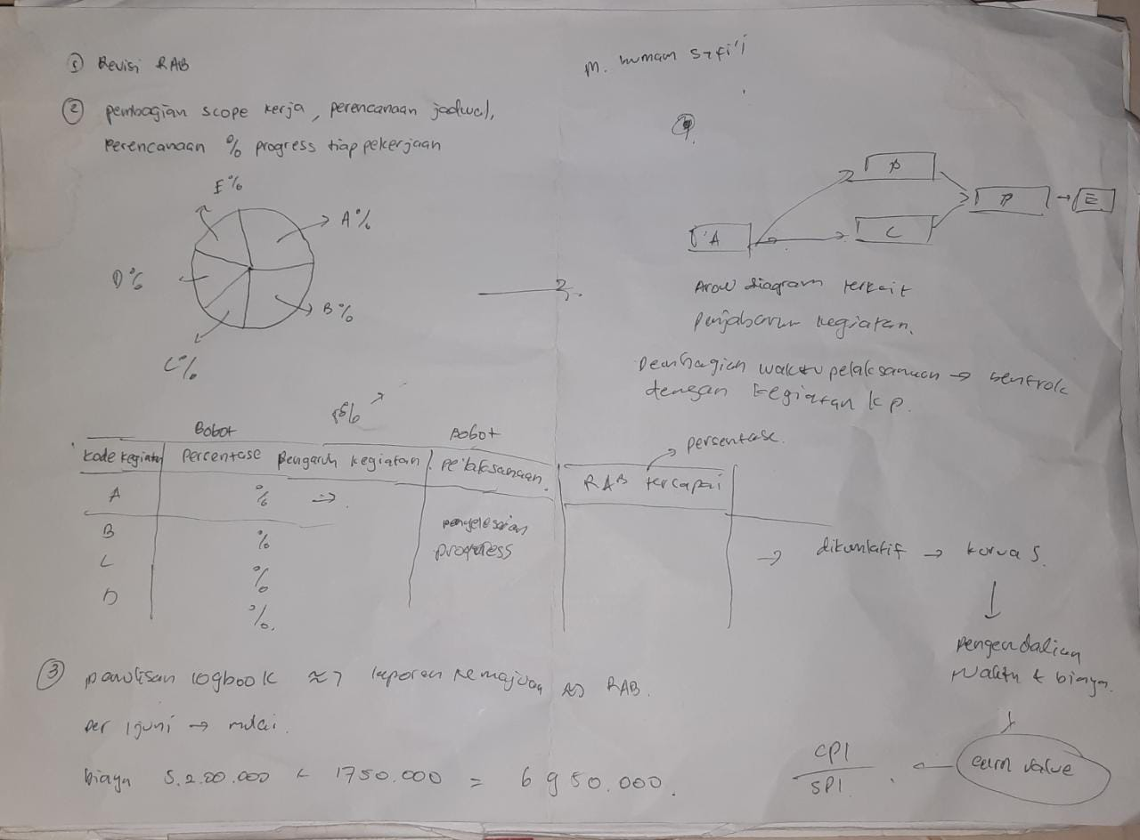
Work Base Structure Proyek PKM KC

Kode WBS | Kegiatan | Detil Kegiatan | Bobot pekerjaan (%) | Bobot pelaksanaan (%)
1 | Persiapan alat dan bahan | Persiapan alat dan bahan
1.1 |  | Breakdown kegiatan dan waktu pelaksanaan | 3
1.2 |  | Pembelian alat dan bahan | 2
1.3 |  | Penyusunan surat izin | 2
1.4 |  | Perizinan lab | 3
 |  | total | 10
2 | Perencanaan alat | Perencanaan alat
2.1 |  | Desain dan simulasi rangkaian elektronik | 6
2.2 |  | Desain dan simulasi program mikrokontroller | 6
2.3 |  | Desain box kontrol | 4
2.4 |  | Desain dan validasi PCB | 2
2.5 |  | Perancangan dan simulasi program web | 6
2.6 |  | Desain cetakan beton khusus | 3
2.7 |  | Desain dan simulasi algoritma prediksi beton | 7
2.8 |  | Evaluasi perencanaan total alat | 1
 |  | total | 35
3 | Pembuatan alat | Pembuatan alat
 |  | Cetak PCB | 1
3.1 |  | Assembly komponen elektronik | 4
3.2 |  | Pembuatan cetakan beton khusus | 3
3.3 |  | Pembuatan box kontrol | 4
3.4 |  | Wiring komponen ke cetakan | 4
3.5 |  | konfigurasi server | 3
3.6 |  | mendeploy program web pada server | 3
3.7 |  | mendeploy program prediksi beton | 2
3.8 |  | Evaluasi alat jadi | 1
 |  | total | 25
4 | Testing | Testing
4.1 |  | Pengecoran sample beton | 5
4.1.2 |  | Untuk suhu dan susut | 2.5
4.2.2 |  | Untuk tes kuat tekan silinder | 2.5
4.2 |  | Kalibrasi pengukuran dari alat | 3
4.3 |  | Tes sensitifitas pengukuran susut beton | 2
4.4 |  | Tes sensitifitas pengukuran suhu beton | 2
4.5 |  | Tes kuat tekan beton | 2
4.6 |  | Rekapan hasil pengujian | 2
4.7 |  | Evaluasi dan Kajian peforma alat | 2
4.8 |  | Kalkulasi maturity indeks | 2
 |  | total | 20
5 | Penulisan laporan | Penulisan laporan
5.1 |  | Penyusunan dan pengajuan lembar pengesahan | 0.5
5.2 |  | Penyusunan bab 1 | 1
5.3 |  | Penyusunan bab 2 (target luaran) | 1
5.4 |  | Penyusunan bab 3 (metode pelaksanaan) | 1
5.5 |  | Penyusunan bab 4 (hasil yang dicapai) | 1
5.6 |  | Penyusunan bab 5 (potensi hasil) | 1
5.7 |  | Penyusunan bab 6 (rencana tahap selanjutnya) | 1
5.8 |  | Penyusunan dan rekapan penggunaan dana | 1
5.9 |  | Penyusunan nota pengeluaran | 0.25
5.10 |  | Penyusunan dokumentasi kegiatan | 0.25
5.11 |  | Evaluasi dan finishing laporan | 2
 |  | total | 10
 |  | Total Seluruh kegiatan | 100

